家具增补清单汇总
厦门市海沧医院科室家具报价单

序号 | 参考图片 | 型号品名 | 规 格 | 材 质 | 颜 色 | 数 量 |  | 单价 | 总价 | 备 注
急诊科
1 |  | 更衣柜 | 700*600*2000*2 | 整体采用E1级防潮板制作，顶板厚度25mm，其余部位为18mm，优质五金连接件。 | 灰白 | 2.8 | ㎡ |  |  | 男更
2 |  | 更衣柜 | 800*600*2000*2 | 整体采用E1级防潮板制作，顶板厚度25mm，其余部位为18mm，优质五金连接件。 | 灰白 | 3.2 | ㎡ |  |  | 女更
3 |  | 储物柜 | 800*600*2000*4 | 整体采用E1级防潮板制作，顶板厚度25mm，其余部位为18mm，优质五金连接件，铝合金明拉手。柜门及抽屉全带锁。 | 灰白 | 6.4 | ㎡ |  |  | 病房
4 |  | 储物柜 | 800*600*2000*2 | 整体采用E1级防潮板制作，顶板厚度25mm，其余部位为18mm，优质五金连接件，铝合金明拉手。柜门及抽屉全带锁。 | 灰白 | 3.2 | ㎡ |  |  | 病房
5 |  | 吊柜 | 3310*400*800 | 整体采用E1级防潮板制作，顶板厚度25mm，其余部位为18mm，优质五金连接件，铝合金明拉手。柜门及抽屉全带锁。 | 灰白 | 4 | ㎡ |  |  | 操作间
6 |  | 操作台 | 1900*600*800 | 整体采用E1级防潮板制作，顶板厚度25mm，其余部位为18mm，优质五金连接件，铝合金明拉手。柜门及抽屉全带锁。黑金刚台面。 | 灰白 | 4 | ㎡ |  |  | 操作间
7 |  | 导诊台 | 2600*2600*1100 | 整体采用E1级防潮板制作，顶板厚度25mm，其余部位为18mm，优质五金连接件，铝合金明拉手。柜门及抽屉全带锁三面人造石。 | 灰白 | 12 | ㎡
8 | 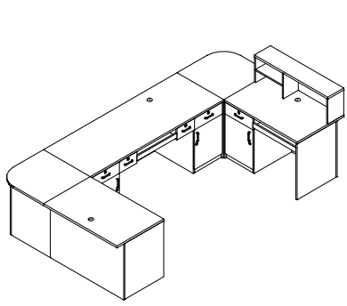 | 导诊台 | （1800+3400+1800）*700*1100 | 整体采用E1级防潮板制作，顶板厚度25mm，其余部位为18mm，优质五金连接件，铝合金明拉手。柜门及抽屉全带锁人造石台面。 | 灰白 | 10 | ㎡
9 |  | 储物柜 | 3200*600*2480 | 整体采用E1级防潮板制作，顶板厚度25mm，其余部位为18mm，优质五金连接件，铝合金明拉手。柜门及抽屉全带锁。 | 灰白 | 10 | ㎡ |  |  | 走道
合计人民币： |  |  |  |  |  |  |  | 0
 | 报价公司：
 | 联系方式：
 | 报价时间：

